CF
品牌 | 案例类型 | 合作对象 | 属性 | 渠道 | 站外提及 | 平均社媒互动-ig官号 | 平均社媒互动%-ig官号 | 粉丝量-ig(万) | 期间品牌词搜索量 | 激活内容 | 节奏 | SLOGAN | 主推品 | 时间 | 参考
Bonobos | 明人代言 | Joe Santagato | 网红, 纽约brotherhood代表 | IG | 11 | 12,300 | 7.18% | 17 |  | 亚麻西装代言、 社媒发帖、TVC拍摄、 独立站banner商用 | 5-4 视频预热 5-5官宣、独立站页面 5-8 TVC发布 5-16~5-22陆续发布花絮 6月赞助PODCAST节目，收尾 | summer's coming, linen's the answer | 亚麻系列 | 2025/5月 | 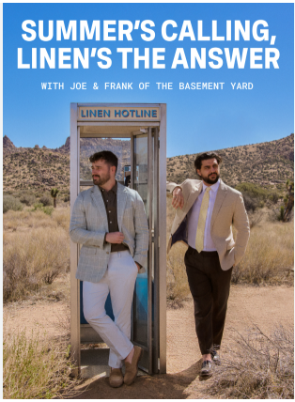 | https://www.google.com/search?q=bonobos+youtube+joe+%26+frank&oq=bonobos+youtube+joe+%26+frank&gs_lcrp=EgZjaHJvbWUyBggAEEUYOdIBCDkxNzVqMGo0qAIAsAIB&sourceid=chrome&ie=UTF-8#fpstate=ive&vld=cid:b6e5ab03,vid:0sYds_Sl9Q4,st:0 | 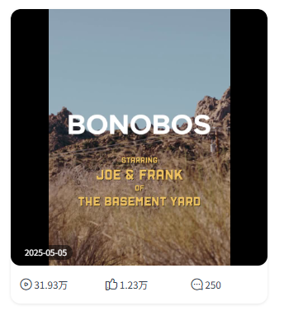
RALPH LAUREN | 时装周 | NYFW | 时装周 | PIN, X, news | 33,168 | 16,318 | 0.10% | 1,672 | 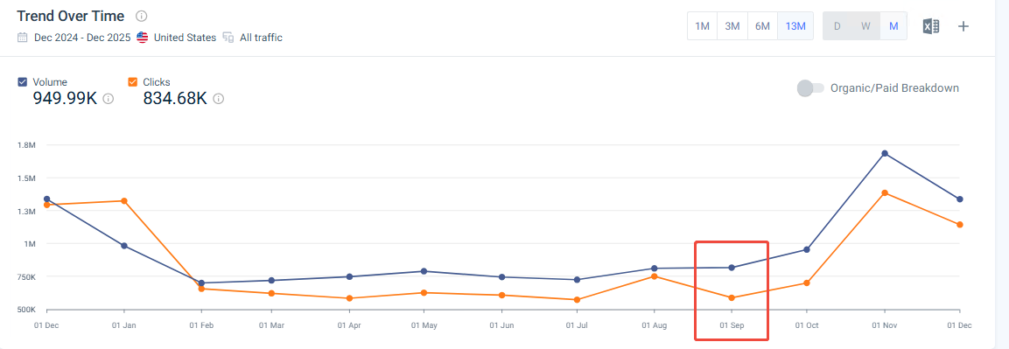 | 汉普顿线下大秀、Oprah/Usher等巨星节目、“全明星”阵容观众， lucky blue超模夫妇 | 9-11 模特照片预热 9-12~9-14爆发 秀场素材 9-15~9-16 幕后素材 | 2025春季纽约时装周 (Hamptons Show) | 无 | 2025-09-10 |  |  | 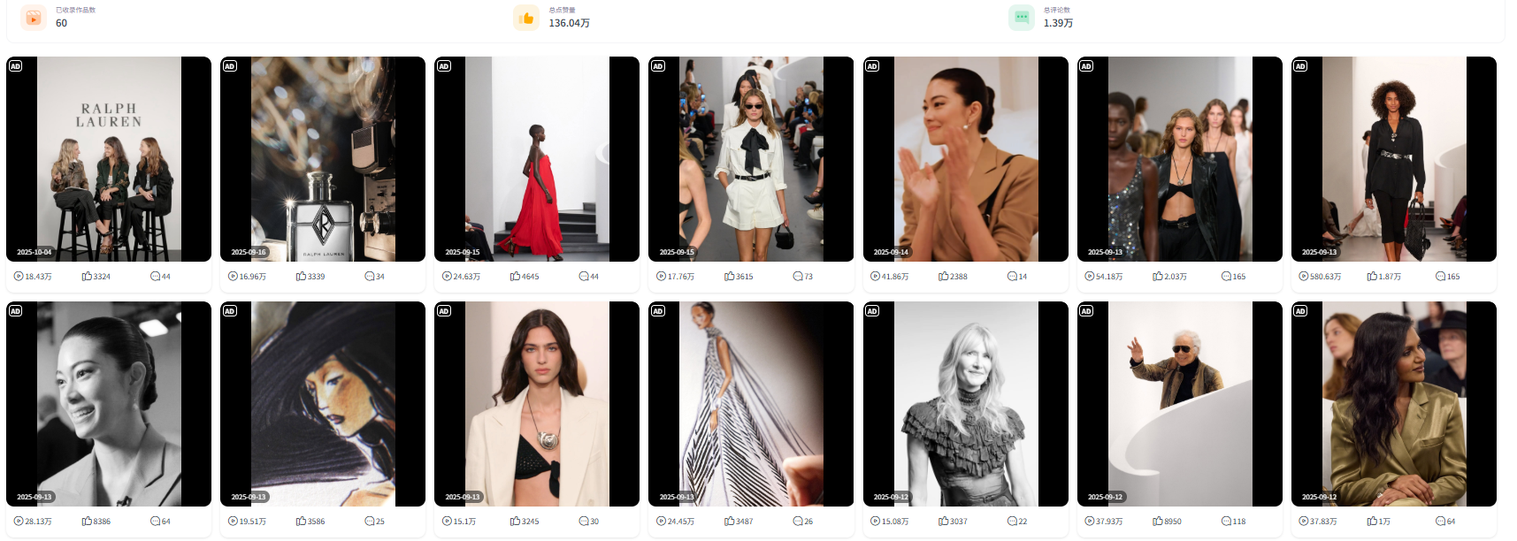
RALPH LAUREN | 赛事 | Wimbledon | 赛事 | TikTok, IG, 体育频道 | 83,329 | 30,354 | 0.18% | 1,672 | 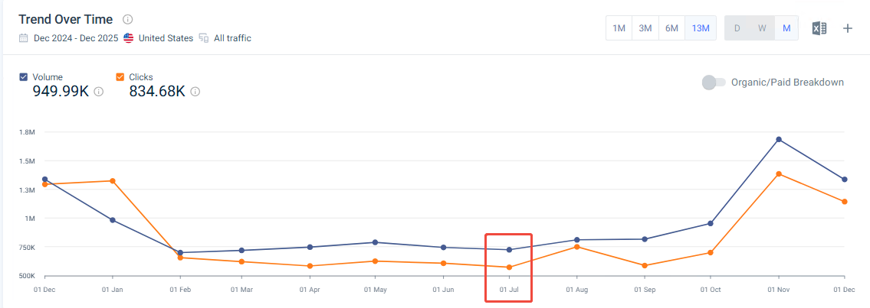 | 官方裁判制服更新（海军蓝西装）、Bond街旗舰店线下改造、明星观赛团（Enhypen） | 6-27预热 推出联名系列 7-3~7-17 爆发 明星素材 7-18~9-13 余热 明星素材 |  | 运动休闲系列 | 2025/7月
TOMMY HILFIGER | 赛事 | F1 | 电影 | Instagram, TikTok, x | 8,138 | 11,515 | 0.08% | 1,524 | 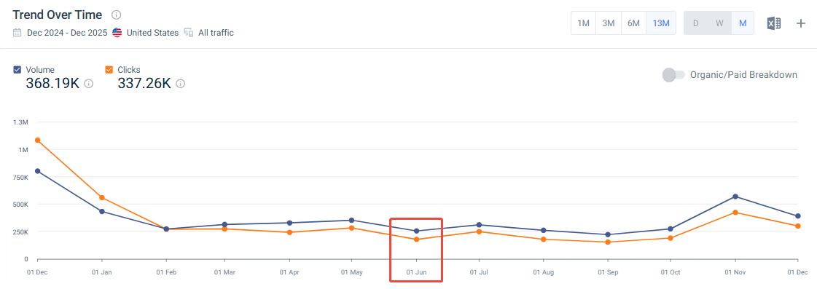 | 明星大使、影视植入、TVC、 户外广告、限定系列、F1车队合作 | 5月6日 预热 met gala 6月4日~6月6日爆发 官宣成为凯迪拉克F1车队2026赛季的官方服装合作伙伴。 品牌大使兼主演 Damson Idris发布 Tommy Hilfiger x F1 电影联名广告（户外广告、大巴广告），推出联名系列。 6月16日 明星推广联名系列 6月27日~7月13日 收尾 电影上映、回顾 | APXGPCollection | 街头系列 | 2025-06-01
TOMMY HILFIGER | 明人代言 | JISOO\Pond Naravit、Phuwin Tangsakyuen、Gemini Norawit和Fourth Nattawat | KPOP明星 | IG, X, YouTube | 4,323 | 2,500 | 0.02% | 1,524 | 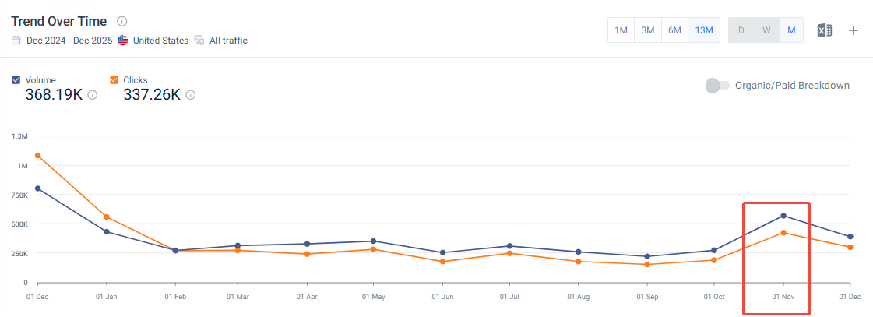 | 明星大使 | 10月24日 预热 JISOO 出镜2025 假日系列广告大片，全球发布 11月17日~11月24日 爆发 品牌大使Pond Naravit、Phuwin Tangsakyuen、Gemini Norawit和Fourth Nattawat参与品牌广告。 YOUNGHOON参与品牌广告。 12月15日 收尾 | A Hilfiger Holiday | 毛衣等假日系列 | 2025年10-12月
NIKE | 明人代言 | Lil Yachty | 说唱明星 | Instagram (Lil Yachty), Reddit，X， | 8,466 | 无 | 无 | 29,800 | 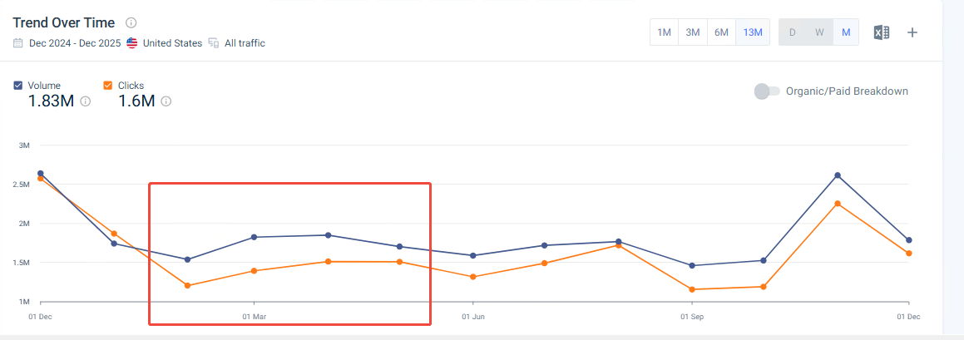 | 明星代言、联名系列、TVC、 节目宣发 | 2月20~ 4月4日预热讨论 合作推出系列鞋款新色系幸运绿 5月16日 爆发开启预购 5月22日 收尾 | Lil Yachty X nike | 运动鞋 | 2025年5-7月
NIKE | 联名 | LEVI'S | 品牌 | IG, X,TK, YouTube | 88,970 | 无 | 无 | 29,800 | 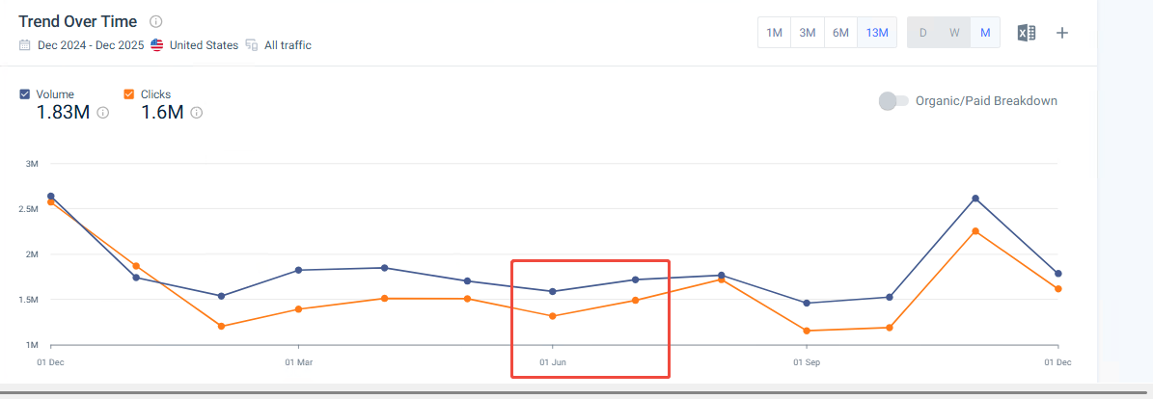 | 联名、明星代言（lil yantchy上身宣传）、联名系列 | 6月23日 联名预告 6月27日 爆发 预热 7月10~7月23日 收尾 正式销售 | Nike x Levi’s Denim Pack | 牛仔服系列
NIKE | 联名 | SKIMS | 品牌 | IG, X,TK, YouTube | 35,458 | 无 | 无 | 29,800 | 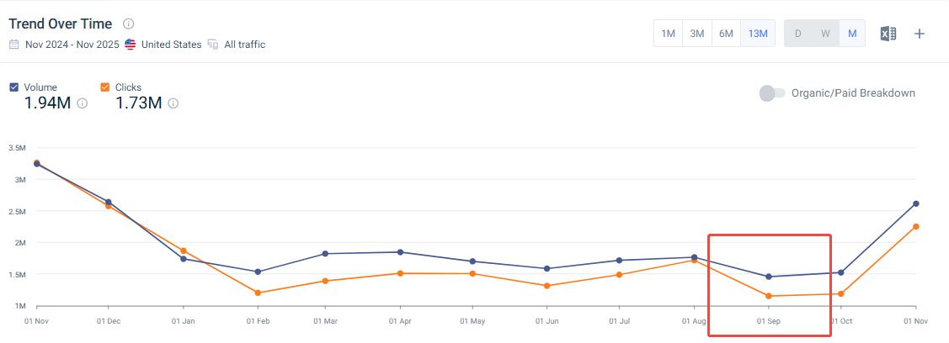 | 联名，名人代言（卡戴珊），联名系列 | 2月19日爆发 官宣合作 2月26日收尾 少量报道预热 9月23日 预热 收个系列发布预告 9月26日 爆发 系列发布活动，kendall, travis等明星现身 10月1日首位 引导购物 | NikeSKIMS | 运动内衣系列 | 2025年全年持续
LEVI'S | 名人 | Beyonce | 歌手 | IG, X, YouTube | 14,227 | 28,736 | 0.29% | 1,000 | 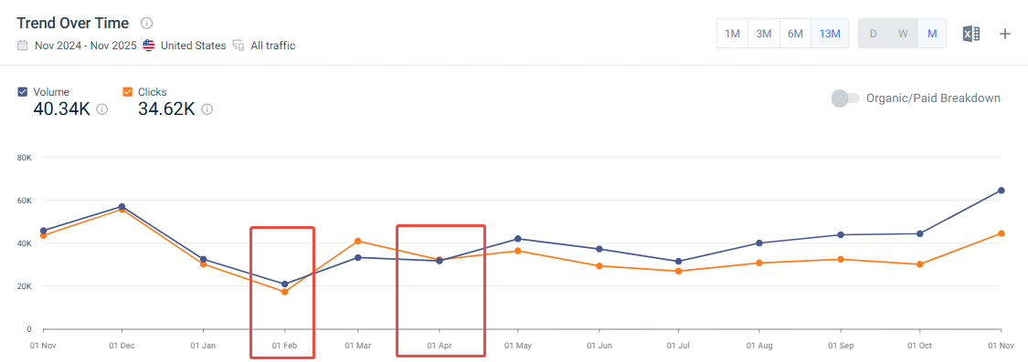 | 名人代言、名人系列 | 2月17日预热 广告图片发布 2月24日爆发 广告TVC发布 4月15日爆发 广告图片发布 8月6日 爆发讨论 梅根·凯利抨击广告 | REIIMAGINE | 牛仔系列 | 2025年2月，4月 |  | 
J.CREW | 联名 | Christopher John Rogers | 设计师 | IG, VOGUE | 564 | 1,667 | 0.05% | 306 | 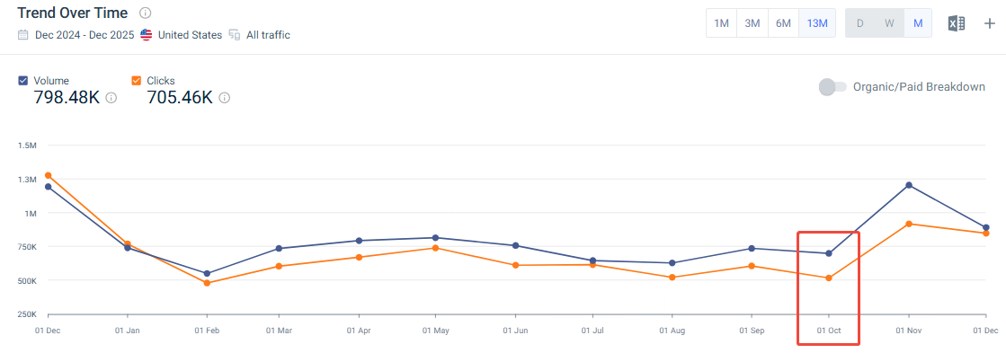 | 联名系列 | 10月22~11月1日 | Christopher John Rogers x J.Crew | 节日系列 | 2024年秋冬季
J.CREW | 赛事 | U.S. ski | 赛事 | IG,TK | 549 | 2,486 | 0.08% | 306 | 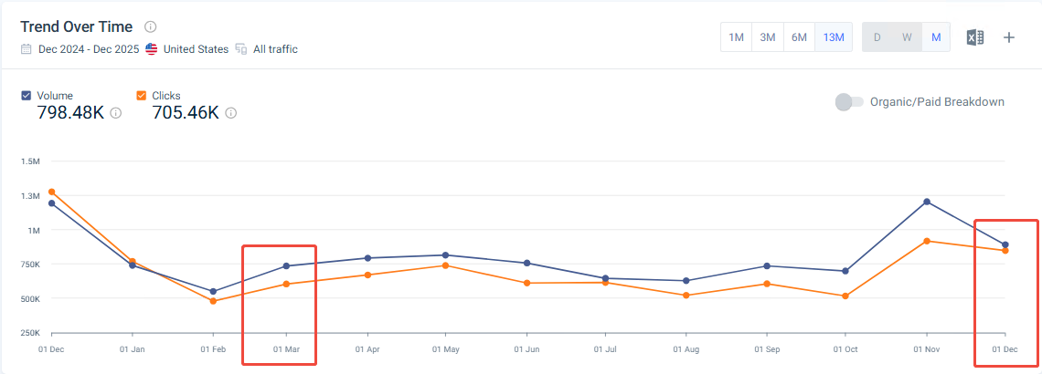 | 合作商品、运动员出席活动、滑雪重要赛事中进行广告宣传 | 3月20日官宣合作 12月5日 发布系列滑雪服预告 1月1~1月10日 爆发发布系列产品 | U.S. Ski x J.Crew | 滑雪服系列 | 2025-03-08
AIME LEON DORE | 联名 | Porsche | 品牌 | IG, x | 27,761 | 31,909 | 2.08% | 154 | 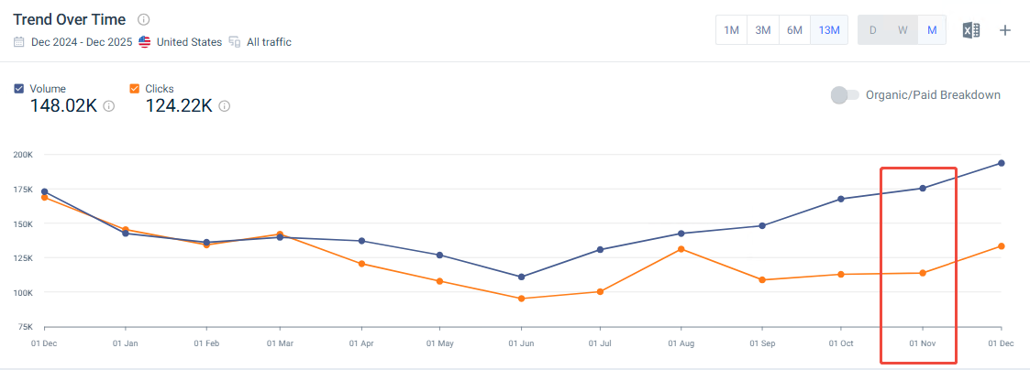 | 合作商品、广告宣传、TVC | 11月21日 爆发 发布系列广告片 12月5日 讨论TVC收尾 | ALD x Porsche collection | 赛车风格休闲服 （毛衣衬衫$250-500, 大衣$1000) | 2024-11-01 |  | 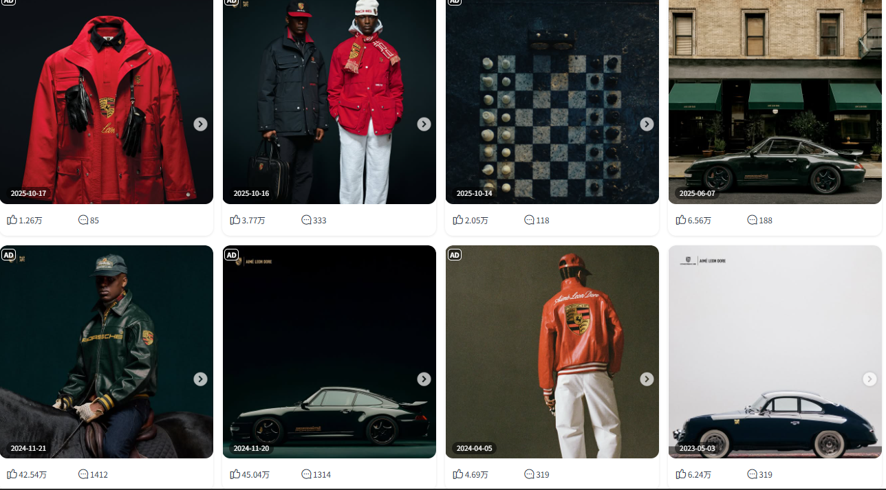
AIME LEON DORE | 联名 | New balance | 品牌 | ig,X | 4,260 | 136,000 | 8.85% | 154 | 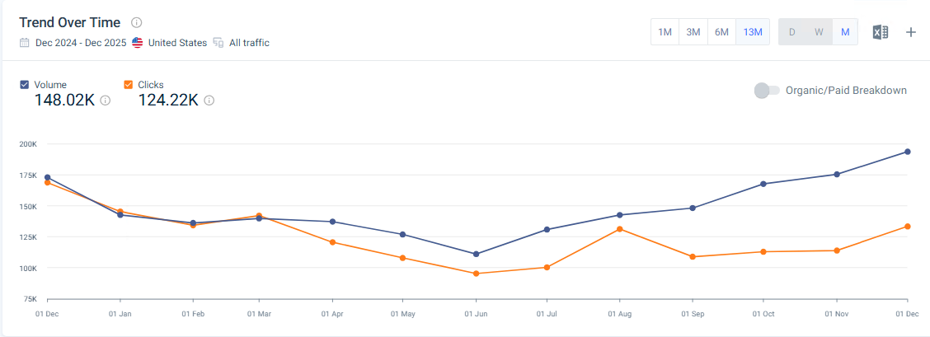 | 合作商品、广告宣传 | 2月12日 发布Aimé Leon Dore x New Balance 550 3月28日 发布“Pristine Pack”系列 4月17日 运动员Bukayo Saka代言联名系列 5月20日 发布Aimé Leon Dore x New Balance RC56 6月17日 New Balance 860v2联名款预览 8月22日 Aimé Leon Dore x New Balance 991 预告 | ALD x New Balance | 运动鞋 | 2025全年

